Лист1
a1 | 10
a2 | 17
a3 | 13
b1 | 12
b2 | 15
b3 | 9
c1 | 21
c2 | 7
c3 | 14
q1 | 0.35
q2 | 0.55
q3 | 0.1
g | 0.6

 |  |  | П1 | П2 | П3 | min(aij) | max(aij) | Байеса | Лапласа | Вальда | Гурвица
 |  | А1 | -10 | -17 | -13 | -17 | -10 | -14.15 | -13.333333333 | -15 | -14.2
 |  | А2 | -12 | -15 | -9 | -15 | -9 | -13.35 | -12 | А2 | -12.6
 |  | А3 | -21 | -7 | -14 | -21 | -7 | -12.6 | -14 |  | -15.4
 |  | bij | -10 | -7 | -9
 |  | qij | 0.35 | 0.55 | 0.1

 |  |  | П1 | П2 | П3 | min(rij) | max(rij) | Байеса | Лапласа | Сэвиджа | Гурвица
 |  | А1 | 0 | 10 | 4 | 0 | 10 | 5.9 | 4.6666666667 | 8 | 6
 |  | А2 | 2 | 8 | 0 | 0 | 8 | 5.1 | 3.3333333333 | А2 | 4.8
 |  | А3 | 11 | 0 | 5 | 0 | 11 | 4.35 | 5.3333333333 |  | 6.6
 |  | qij | 0.35 | 0.55 | 0.1

 |  | альфа = -15
 |  | бета -10

 |  |  | П1 | П2 | П3 | прибавим 21 |  |  | П1 | П2 | П3
 |  | А1 | -10 | -17 | -13 |  |  | А1 | 11 | 4 | 8
 |  | А2 | -12 | -15 | -9 |  |  | А2 | 9 | 6 | 12
 |  | А3 | -21 | -7 | -14 |  |  | А3 | 0 | 14 | 7

 |  | Мат. Модель для игрока П |  |  |  |  | Мат. Модель для игрока А
f(y)= y1+y2+y3 -> max
$$\left\{\begin{aligned}11∗y1+4∗y2+8∗y3 ≤1 \\ 9∗y1+6∗y2+12∗y3 ≤1 \\ 14∗y2+7∗y3 ≤1 \end{aligned}\right.$$
z(x)= x1+x2+x3 -> min
$$\left\{\begin{aligned}11∗x1+9∗x2≥1 \\ 4∗x1+6∗x2+14∗x3≥1 \\ 8∗x1+12∗x2+7∗x3≥1 \end{aligned}\right.$$

 |  | y
 |  | 0.063492063492 | 0.071428571429 | 0 | 0.13492063492
x | 0 | 11 | 4 | 8 | 0.98412698413 | 1
 | 0.11111111111 | 9 | 6 | 12 | 1 | 1
 | 0.02380952381 | 0 | 14 | 7 | 1 | 1
 | 0.13492063492 | 1 | 1 | 1.5
 |  | 1 | 1 | 1

 | цена игры | 7.4117647059 |  | -13.588235294

 |  | q1 | q2 | q3
0 | p1 | 0.47058823529 | 0.52941176471 | 0
0.82352941176 | p2
0.17647058824 | p3

Лист2
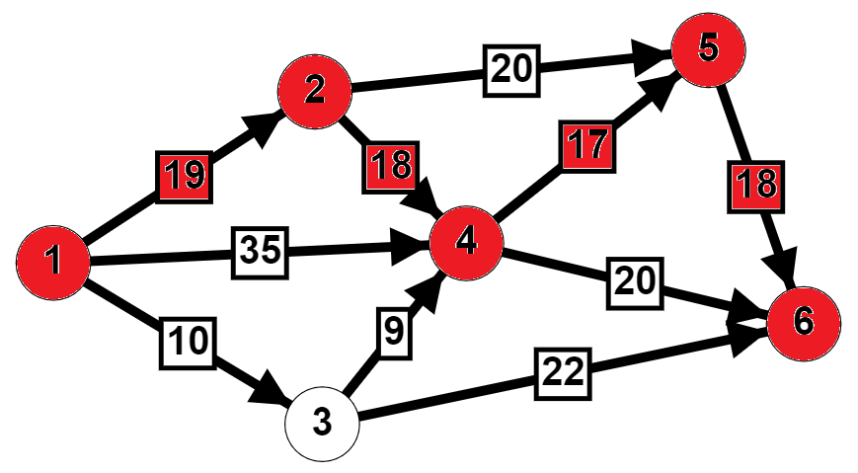

 | t0 | 60

 | Работы | tij Продолж | dij Мин. возм. вр. раб. | kij
 | (1;2) | 19 | 16 | 0.25
 | (1;3) | 10 | 5 | 0.07
 | (1;4) | 35 | 25 | 0.1
 | (2;4) | 18 | 13 | 0.2
 | (2;5) | 20 | 15 | 0.13
 | (3;4) | 9 | 6 | 0.15
 | (3;6) | 22 | 17 | 0.06
 | (4;5) | 17 | 13 | 0.4
 | (4;6) | 20 | 16 | 0.2
 | (5;6) | 18 | 14 | 0.1

 | Работы | tij Продолж |  | События | t(p) | t(п) | Rn(i) |  | tрн | tро | tпн | tпо | R(n)(I,j) | R' | R''
 | (1;2) | 19 |  | 1 | 0 | 0 | 0 |  | 0 | 19 | 0 | 19 | 0 | 0 | 0
 | (1;3) | 10 |  | 2 | 19 | 19 | 0 |  | 0 | 10 | 18 | 28 | 18 | 18 | 0
 | (1;4) | 35 |  | 3 | 10 | 28 | 18 |  | 0 | 35 | 2 | 37 | 2 | 2 | 2
 | (2;4) | 18 |  | 4 | 37 | 37 | 0 |  | 19 | 37 | 19 | 37 | 0 | 0 | 0
 | (2;5) | 20 |  | 5 | 54 | 54 | 0 |  | 19 | 39 | 34 | 54 | 15 | 15 | 15
 | (3;4) | 9 |  | 6 | 72 | 72 | 0 |  | 10 | 19 | 28 | 37 | 18 | 0 | 18
 | (3;6) | 22 |  |  |  |  |  |  | 10 | 32 | 50 | 72 | 40 | 22 | 40
 | (4;5) | 17 |  |  |  |  |  |  | 37 | 54 | 37 | 54 | 0 | 0 | 0
 | (4;6) | 20 |  |  |  |  |  |  | 37 | 57 | 52 | 72 | 15 | 15 | 15
 | (5;6) | 18 |  |  |  |  |  |  | 54 | 72 | 54 | 72 | 0 | 0 | 0

График Ганта
 | Время до начала работы | Продолжительность работы | Резерв
(1;2) | 0 | 19 | 0
(1;3) | 0 | 10 | 8
(1;4) | 0 | 35 | 2
(2;4) | 19 | 18 | 0
(2;5) | 19 | 20 | 15
(3;4) | 10 | 9 | 18
(3;6) | 10 | 22 | 40
(4;5) | 37 | 17 | 0
(4;6) | 37 | 20 | 15
(5;6) | 54 | 18 | 0

 | Работы | t(p) | tij Продолж | R(n)(I,j)
 | (1;2) | 0 | 19 | 0 | Крит
 | (1;3) | 0 | 10 | 18 | Резерв
 | (1;4) | 0 | 35 | 2 | Резерв
 | (2;4) | 19 | 18 | 0 | Крит
 | (2;5) | 19 | 20 | 15 | Резерв
 | (3;4) | 10 | 9 | 18 | Резерв
 | (3;6) | 10 | 22 | 40 | Резерв
 | (4;5) | 37 | 17 | 0 | Крит
 | (4;6) | 37 | 20 | 15 | Резерв
 | (5;6) | 54 | 18 | 0 | Крит

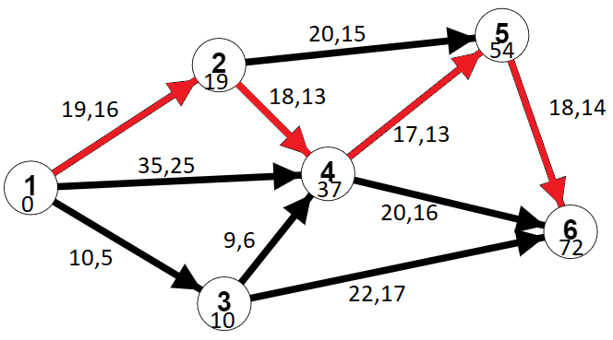
 | Работы | tij Продолж | dij Мин. возм. вр. раб. | kij
 | (1;2) | 19 | 16 | 0.25
 | (1;3) | 10 | 5 | 0.07
 | (1;4) | 35 | 25 | 0.1
 | (2;4) | 18 | 13 | 0.2
 | (2;5) | 20 | 15 | 0.13
 | (3;4) | 9 | 6 | 0.15
 | (3;6) | 22 | 17 | 0.06
 | (4;5) | 17 | 13 | 0.4
 | (4;6) | 20 | 16 | 0.2
 | (5;6) | 18 | 14 | 0.1

 | t0 | 60
 | tкр | 72

 | f = x12+x13+x14+x24+x25+x34+x36+x45+x46+x56 -> min

 | Срок выполнения проекта не должен превышать 60
 | to36 <=60 | to46 <= 60 | to56 <= 60

 | Работы | tij Продолж | dij Мин. возм. вр. раб. | kij | to | tн | xij | Новая продолж
 | (1;2) | 19 | 16 | 0.25 | 16 | 0 | 12 | 16 | 16
 | (1;3) | 10 | 5 | 0.07 | 10 | 0 | 0 | 10 | 10
 | (1;4) | 35 | 25 | 0.1 | 33 | 0 | 20 | 33 | 33
 | (2;4) | 18 | 13 | 0.2 | 33 | 16 | 5 | 17 | 17
 | (2;5) | 20 | 15 | 0.13 | 36 | 16 | 0 | 20 | 20
 | (3;4) | 9 | 6 | 0.15 | 33 | 24 | 0 | 9 | 9
 | (3;6) | 22 | 17 | 0.06 | 32 | 10 | 0 | 22 | 22
 | (4;5) | 17 | 13 | 0.4 | 46 | 33 | 10 | 13 | 13
 | (4;6) | 20 | 16 | 0.2 | 53 | 33 | 0 | 20 | 20
 | (5;6) | 18 | 14 | 0.1 | 60 | 46 | 40 | 14 | 14
 |  |  |  |  |  | Затраты: | 87

Работы | tij Продолж |  | События | t(p) | t(п) | Rn(i) |  | tрн | tро | tпн | tпо | R(n)(I,j) | R' | R''
(1;2) | 16 |  | 1 | 0 | 0 | 0 |  | 0 | 16 | 0 | 16 | 0 | 0 | 0
(1;3) | 10 |  | 2 | 16 | 16 | 0 |  | 0 | 10 | 14 | 24 | 14 | 14 | 0
(1;4) | 33 |  | 3 | 10 | 24 | 14 |  | 0 | 33 | 0 | 33 | 0 | 0 | 0
(2;4) | 17 |  | 4 | 33 | 33 | 0 |  | 16 | 33 | 16 | 33 | 0 | 0 | 0
(2;5) | 20 |  | 5 | 46 | 46 | 0 |  | 16 | 36 | 26 | 46 | 10 | 10 | 10
(3;4) | 9 |  | 6 | 60 | 60 | 0 |  | 10 | 19 | 24 | 33 | 14 | 0 | 14
(3;6) | 22 |  |  |  |  |  |  | 10 | 32 | 38 | 60 | 28 | 14 | 28
(4;5) | 13 |  |  |  |  |  |  | 33 | 46 | 33 | 46 | 0 | 0 | 0
(4;6) | 20 |  |  |  |  |  |  | 33 | 53 | 40 | 60 | 7 | 7 | 7
(5;6) | 14 |  |  |  |  |  |  | 46 | 60 | 46 | 60 | 0 | 0 | 0

График Ганта
 | Время начала работы | Продолжительность работы | Резерв
(1;2) | 0 | 16 | 0
(1;3) | 0 | 10 | 7
(1;4) | 0 | 33 | 0
(2;4) | 16 | 17 | 0
(2;5) | 16 | 20 | 10
(3;4) | 10 | 9 | 14
(3;6) | 10 | 22 | 28
(4;5) | 33 | 13 | 0
(4;6) | 33 | 20 | 7
(5;6) | 46 | 14 | 0

 | Работы | t(p) | tij Продолж | R(n)(I,j)
 | (1;2) | 0 | 16 | 0 | Крит
 | (1;3) | 0 | 10 | 14 | Резерв
 | (1;4) | 0 | 33 | 0 | Крит
 | (2;4) | 16 | 17 | 0 | Крит
 | (2;5) | 16 | 20 | 10 | Резерв
 | (3;4) | 10 | 9 | 14 | Резерв
 | (3;6) | 10 | 22 | 28 | Резерв
 | (4;5) | 33 | 13 | 0 | Крит
 | (4;6) | 33 | 20 | 7 | Резерв
 | (5;6) | 46 | 14 | 0 | Крит

